상품제안서
헬프맨 크리스탈인형 터치볼펜 | 상품코드: F18850

 |  |  |  |  |  |  | 02-412-0044 | www.easy1.co.kr
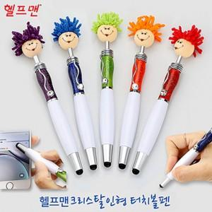

【상세/제작정보】 | 기본수량 : 500개 (기본수량 미만 인쇄비 30,000 별도) 1박스 500개 (배송비 4,000원)

【인쇄/포장옵션】 | 실크, 레이저 / 포장불가능

【공급단가】 | 수량 | 500~ | 1,000~ | 3,000~ | 5,000~ | 10,000~
*VAT별도 | 단가 | 1,650원 | 1,590원 | 1,540원 | 1,480원 | 1,430원

【상품 URL】 | https://easy1.co.kr:443/src/goods_detail.php?gdno=18850

